会員初期画面
画面仕様書 |  |  | システム名称 |  |  | サブシステム名称 |  |  |  | クラス番号

名称 | 教室管理 |  |  |  |  | 商品管理システム |  |  |  | 氏名

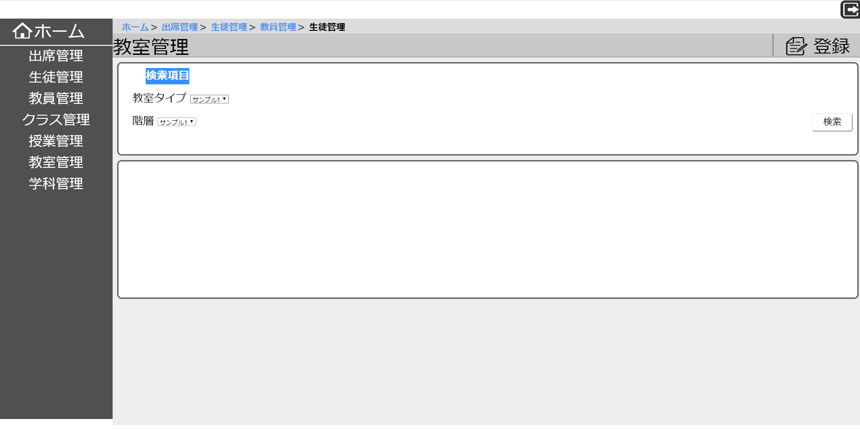
 |  |  |  |  |  |  | 画面詳細

 |  |  |  |  |  |  | フォーム名 |  | 入出庫管理システム

 |  |  |  |  |  |  | 画面サイズ |  | 1920x1080

 |  |  |  |  |  |  | 背景色 |  | 規定値

 |  |  |  |  |  |  | 文字種類 |  | MS ゴシック

 |  |  |  |  |  |  | 文字サイズ |  | 12

 |  |  |  |  |  |  | 文字色 |  | 黒

 |  |  |  |  |  |  | 注意事項

 | 名称 | 使用コントロール | Caption | 初期値 | 必須入力 | TAB順 | 桁制限 | その他
1 | sidebar |  | サイドバー
2 | btn_home | button | ホーム
3 | btn_attendance | button | 出席管理
4 | btn_student | button | 生徒管理
5 | btn_teacher | button | 教員管理
6 | btn_class | button | クラス管理
7 | btn_classwork | button | 授業管理
8 | btn_classroom | button | 教室管理
9 | btn_subject | button | 学科管理
10 |  |  | パンくずリスト
11 | btn_registration | button | 登録
12 | txt_searchbox | button | 検索
13 | btn_logout | button | ログアウト
14 | txt_search | text | 検索項目
15 | txt_classroom | text | 教室タイプ
16 |  | dropdown
17 | txt_rank | text | 階級
18 |  | listbox
19
20
21
22
23
24
25
26
27
28
29
30

その他
商品登録、削除、編集できます。
コード入力できます。

